Ohjeet Metsä
Koneen tuntihintalaskuri
Aloitusohje | Versio | 2024.12 | Mika Mujunen

Koneen tuntihintalaskuri mahdollistaa mm. seuraavat asiat:

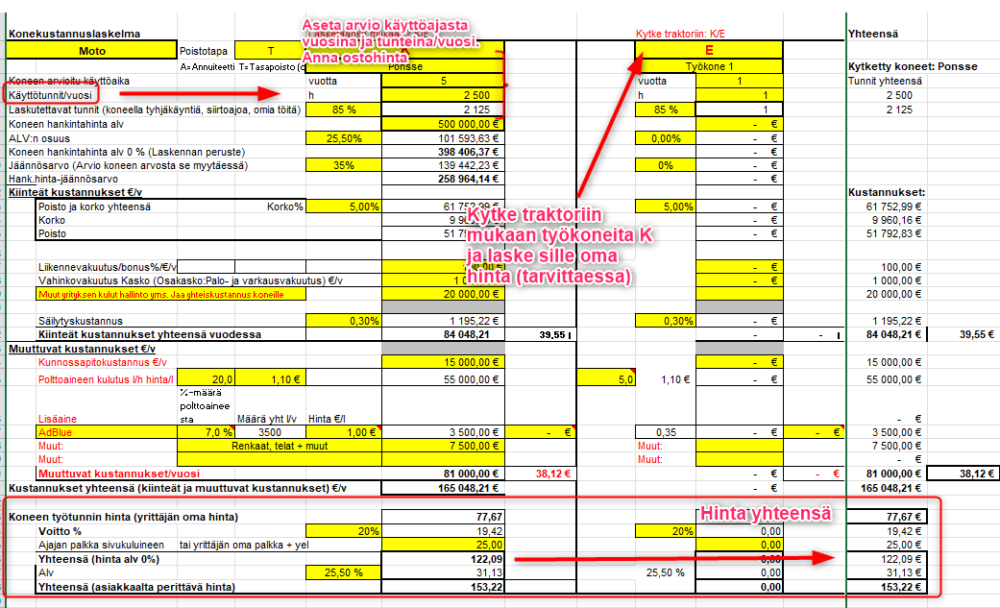
1. yksittäisen koneen tuntihinnan laskeminen itselle ja urakointihinnan laskemisen
2. voit ketjuttaa vetokoneeseen max. 3 konetta yksitellen tai yhdistelminä.
3. ketjuta koneketjut ja löydä kustannussyöpöt
4. voit huomioida koneketjun käyttöasteen tuntihinnan määrittelyssä

Koneen tuntihinnan selvittämiseksi tarvitaan tietää:

1. koneen hankintahinta
2. koneen jäännösarvo eli arvio arvosta, joka koneesta saataisiin koneen myyntihetkellä tulevaisuudessa.
3. Lisäksi on arvioitava koneen arvioitu käyttövuosien määrä sekä
4. on arvioitava koneen käyttötuntimäärä vuodessa.
Näillä tekijöillä voidaan laskea koneelle tuntihinta.

Tämän sivun alalaidassa näet välilehtiä. Voit laskea tuntihintoja kullakin välilehdellä.
Moton tuntihinta
Ajokoneen 1 tuntihinta
Ajokoneen 2 tuntihinta
Kaivurin tuntihinta
Kuorma-autnn (esim. lavetti) km-hinta
Mönkijä

Käyttöohjeita
Syötä arvot keltaisiin soluihin. Vältä luvuissa pistettä, Excel luulee piste-erotinta päivämääräksi.
Kytke traktoriin/Kytke veturiin K/E: K tarkoittaa että laskenta aktivoituu. K kytkee koneen kiinni veturiin. E poistaa kytkennän.

Ohjelma arvioi polttoaineen kulutuksen perusteella CO2-päästöjä.

Traktorin tuntihinta ketju 1, ketju 2, ketju ja ketju 4 linkittyvät Koneketjujen ketju tauluun, jossa saat tehtyä urakkalaskentaa
tai voit vertailla ketjuen paremmuutta keskenään Kytkemällä ketjun pois päältä tai päälle K/E toiminnolla.

Siirry Metsäkoneketjujen ketjutus laskelmalle (ojhje alla)

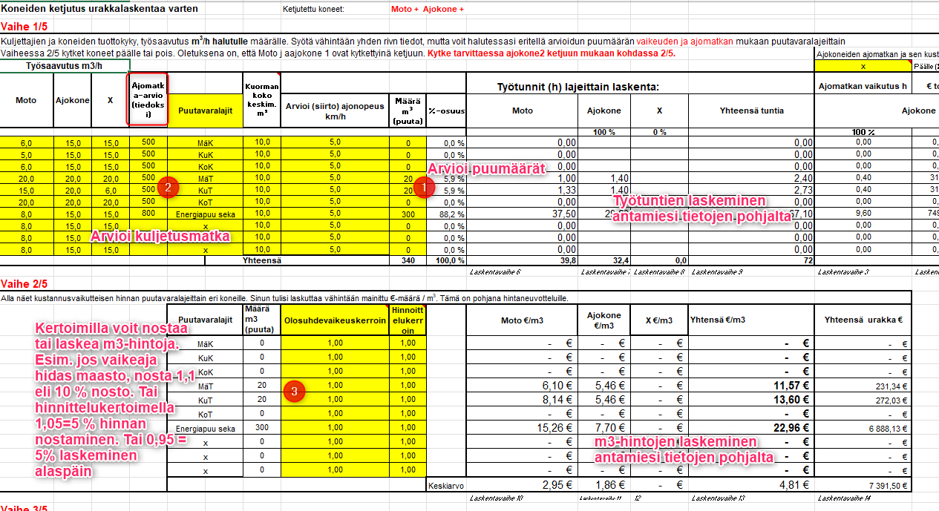

Päästölaskurin ohjaustiedot ja energiasisältö (Älä muuta!)
Polttoaine |  | Yksikkö | Päästöarvo |  | Päästö yhteensä | Yksikkö
Kevyt polttoöljy | 1.00 | l | 2660.00 | g CO2/ | 2.6600 | kg
Diesel | 1.00 | l | 2339.00 | g CO2/l | 2.3390 | kg
Bensiini | 1.00 | l | 2184.00 | g CO2/l | 2.1840 | kg
Biokaasu | 1.00 | kg | 750.60 | g CO2/kg | 0.7506 | kg
Sähköajoneuvo | 1.00 | kWh | 0.00 | g CO2/kg | 0.0000 | kg
x | 1.00 |  | 0.00 |  | 0.0000 | kg

Lähteet päästölaskennalle
 | https://www.openco2.net/fi/
 | https://www.stat.fi/tup/khkinv/khkaasut_polttoaineluokitus.html
 | http://www.ilmastolaskuri.fi/fi/calculation-basis?country=2&year=10746
 | http://luonto.v-smol.fi/kulutusvalinnat/bensiini.html

